Sheet1
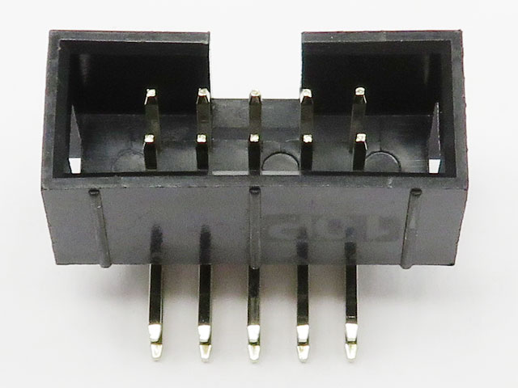
ボックスコネクタ10p | STM32
番号 | ポート番号
1
2 | PB6
3 | PB0
4 | PB1
5 | 3.3V
6 | GND
7 | PB5
8 | PC14
9 | PA8
10 | PC15

